상품제안서
크라프트 점착 메모지 20매 | 상품코드: S05546

 |  |  |  |  |  |  | 02-713-8555 | www.synergygift.co.kr
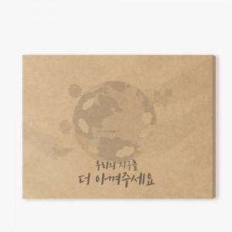

【상세/제작정보】

【인쇄/포장옵션】 | 실크, 검정1도 / OPP(비닐)

【공급단가】 | 수량 | 1,000~ | 2,000~ | 3,000~ | 5,000~ | 10,000~
*VAT별도 | 20매 | 250원 | 240원 | 230원 | 220원 | 220원
 | 100매 | 1,180원 | 1,140원 | 1,100원 | 1,050원 | 1,020원
 | 200매 | 2,050원 | 1,970원 | 1,900원 | 1,820원 | 1,770원

【상품 URL】 | https://www.synergygift.co.kr:443/src/goods_detail.php?gdno=19738

